상품제안서
탁상캘린더 독판 주문제작 (에코링) | 상품코드: F28888

 |  |  |  |  |  |  | 02-412-0044 | www.easy1.co.kr
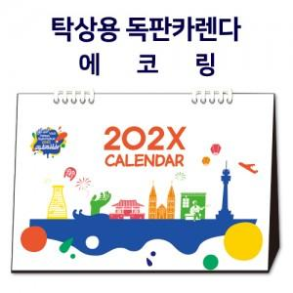

【상세/제작정보】

【인쇄/포장옵션】 | 금박, 은박 / 벌크포장

【공급단가】 | 수량 | 100~ | 300~ | 500~ | 1,000~ | 3,000~
*VAT별도 | 단가 | 5,430원 | 5,350원 | 5,220원 | 5,080원 | 5,000원

【상품 URL】 | http://www.easy1.co.kr/src/goods_detail.php?gdno=28888

